상품제안서
[보틀로만] 데이트 캠핑 파티컵 세트 1800ml | 상품코드: F27567

 |  |  |  |  |  |  | 02-412-0044 | www.easy1.co.kr
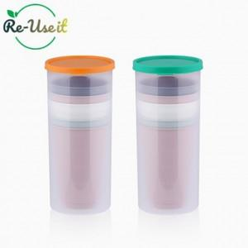

【상세/제작정보】 | 기본수량 미만 인쇄시 비용 추가. 인쇄는 기본 멀티통에 진행되며, 컵은 기본 무지제품으로 출고.

【인쇄/포장옵션】 | 실크 / 포장불가능

【공급단가】 | 수량 | 100~ | 300~ | 500~ | 1,000~ | 3,000~
*VAT별도 | 단가 | 4,800원 | 4,720원 | 4,600원 | 4,520원 | 4,400원

【상품 URL】 | https://dev.easy1.co.kr:443/src/goods_detail.php?gdno=27567

